GYM-113
派遣従業員が存在しないプロジェクトの採算原価見積登録【派遣原価】を保存した場合、
保存完了後に閉じるボタンを押すと、入力内容の変更確認メッセージが表示されてしまう。

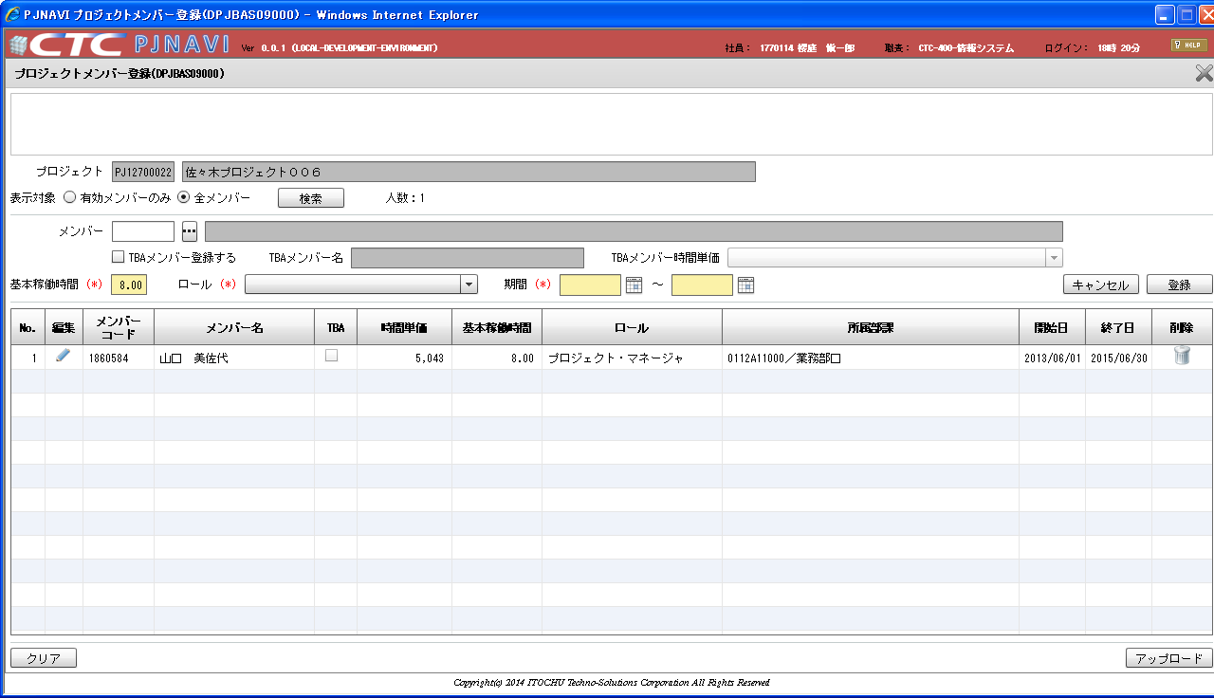

プロジェクトメンバーに
派遣従業員が存在しないプロジェクト

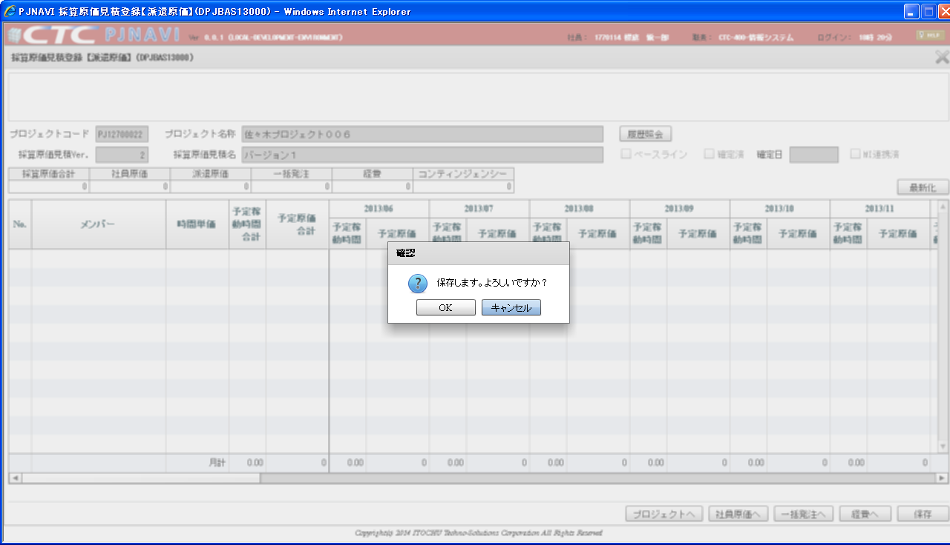

保存実行

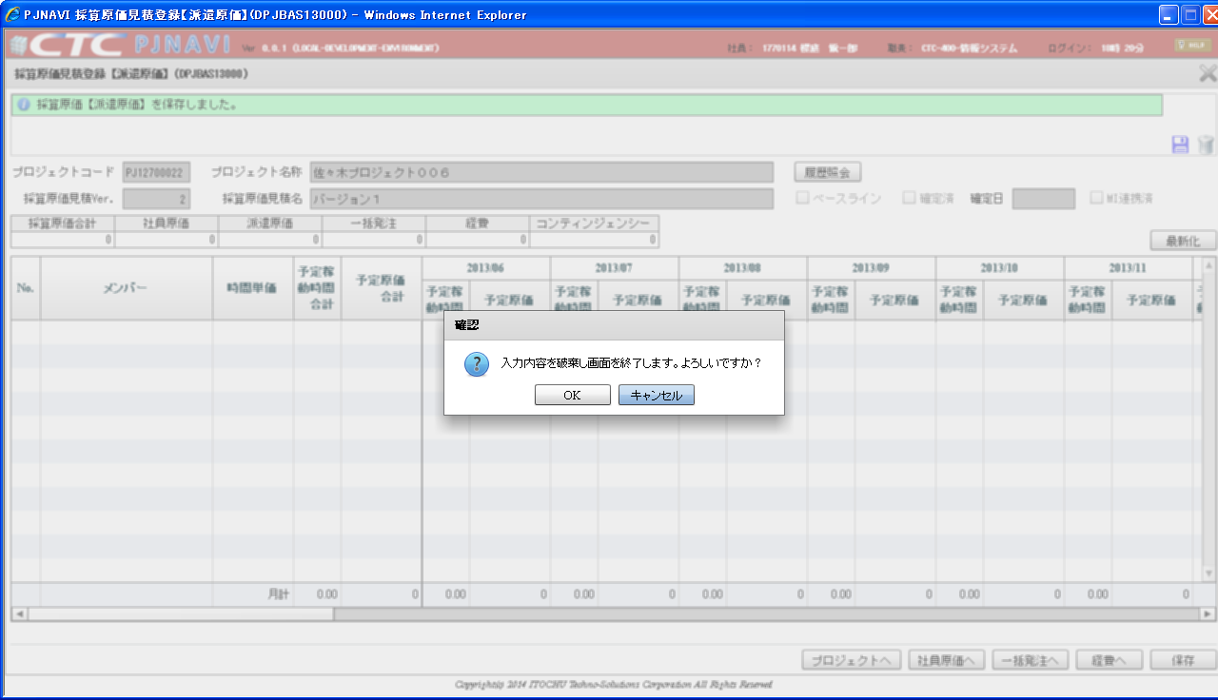

保存完了し、閉じるボタンを押下すると
メッセージが表示されてしまう。

